Тех.Об_Прил3
Оборудование Конгресс-центра Использование данного оборудования вне площадок "Сосновый бор", "Эмеральд" недопустимо
 | Название | Кол-во | Описание
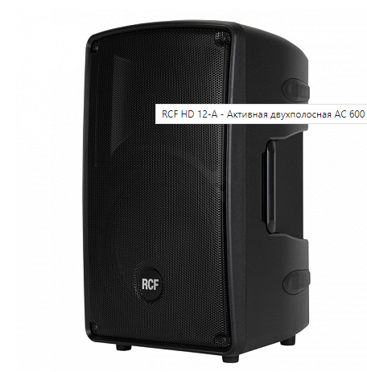 | RCF HD 12-A | 2 | активная двухполосная АС, усилители D-класса: 450+150 Вт, 45 Гц - 20 кГц, 130 дБ, динамики: 12" + 1", рупор 90° х 60°, вход: XLR, выход XLR/Jack, защита от перегрузки, перегрева, К.З., полипропиленовый композитный корпус, 647х380х380 мм, 16,7 кг, возможность использования как монитор и установки на штатив.
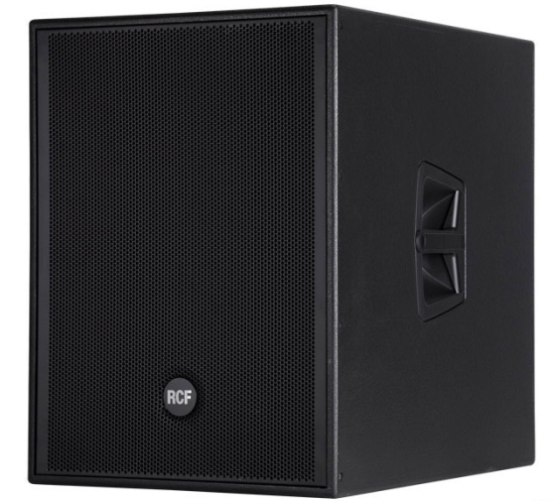 | RCF SUB 8003-AS | 2 | активный сабвуфер , усилитель D-класса: 1100 Вт, звуковое давление: 135 дБ, частотный диапазон: 35 Гц - 120 Гц, динамик: 18" (4" катушка), линейный стерео вход: 2 х XLR., встроенный DSP с пресетами, цвет: черный
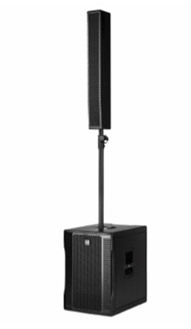 | RCF EVOX 12 | 2 | Мобильная активная двухполосная акустическая система типа "сабвуфер+сателлит", 40 Гц - 20 кГц, 700 Вт, 130 дБ, 2220 мм x 410 мм x 560 мм, вес 34,8 кг, корпус из фанеры балтийской березы. Сабвуфер: динамик 15" (v.c. 3"), вход: XLR, выход XLR/Jack, защита от перегрузки, перегрева, К.З.; сателлит: динамики 8 x 4" (v.c.1"), 90° х 30°, вход Speakon. В штатную комплектацию входит штатив и кабель Speakon для сателлита
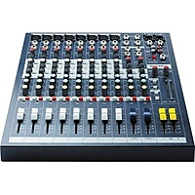 | Аналоговый микшерный пульт Soundcraft EPM8 | 1 | Cтудийный микшер на 10 каналов (8+2). 8 микрофонных входов с предусилителями, 8 линейных моновходов, 2 линейных стереовхода, RCA-входы и выходы. Двух- и трехполосные полупараметрические эквалайзеры, посылы и TRS-инсерты, длинные канальные фейдеры.
 | Микшерный пульт RCF L-PAD 16CX USB | 1 | Микшерный пульт, 10 микрофонных входов, 4 стерео входа, 3 AUX, 1 FX посыл, процессор эффектов, компрессор на 6 микрофонных входах, 3-полосный полупараметрический / 4-полосный эквалайзер, USB интерфейс, 4 подгруппы
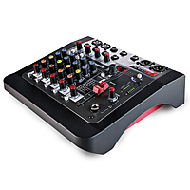 | Аналоговый микшерный пульт Allen & Heath ZED6FX | 1 | Шестиканальный аналоговый микшер начального уровня премиального класса с процессором эффектов: 100 эффектов в 10 группах, есть возможность ручной набивки темпа для временных эффектов. НЧ-фильтры для устранения нежелательного шума, длинный мастер-фейдер 60 мм, 2 микрофонно-линейных входа на XLR и TRS, 2 высокоимпедансных входа для электрогитар, мастер-выходы на XLR. Фантомное питание +48В.
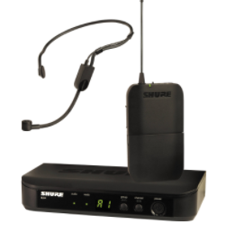 | SHURE BLX14E/P31 M17 | 1 | одноканальная вокальная радиосистема с головной гарнитурой PGA31. – 1шт
 | Shure - PG58 | 1 | Радиосистема с микрофонами PG58 Shure – 2шт .
 | SHURE BLX2/SM58 M17 | 2 | Это ручной передатчик для радиосистем с капсюлем динамического микрофона SM58. Передатчик с радиосистемой BLX4R

Оборудование Службы анимации Возможно использование на уличных мероприятиях, программах ресторанов.
 | Название | Кол-во | Описание
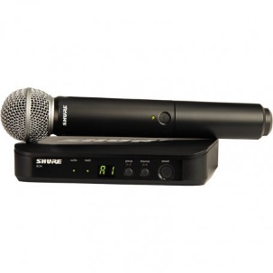 | Радиосистема Shure BLX24E/SM58 M17 | 2 | Вокальная радиосистема линейки QLXD с капсюлем динамического микрофона SM58.
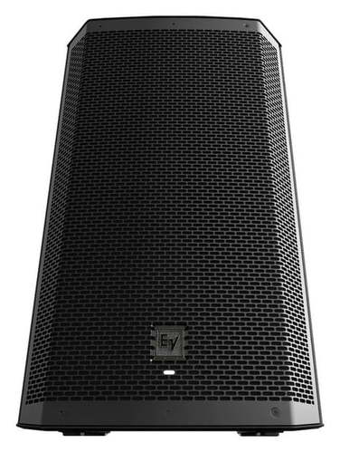 | Активная акустическая система Electro-Voice ZLX-12BT + чехол + стойка | 2 | Активная 2хполосная акустическая система, мощностью более 1кВт, bluetooth, aux-in,Активная 2-полосная акустическая система с 12-дюймовым НЧ-динамиком и дюймовым ВЧ-драйвером, DSP-процессор
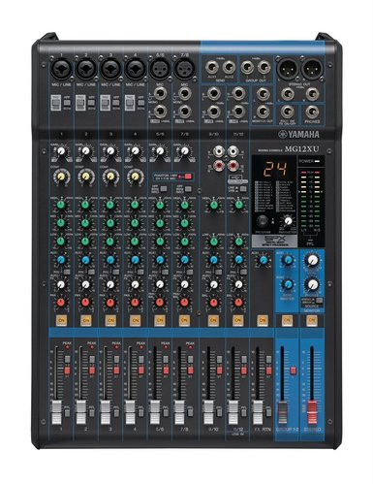 | Аналоговый микшер Yamaha MG12XU | 1 | Аналоговый микшерный пульт, количество инструментальных входов: 6, наличие stereo-входов: от 4х.
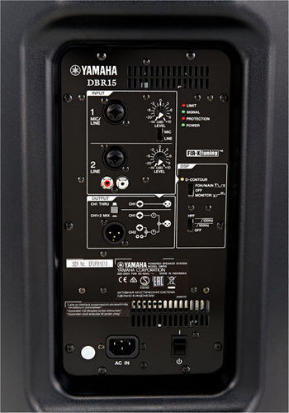 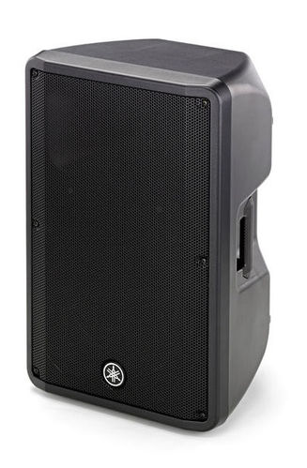 | Активная акустическая система Yamaha DBR15 | 1 | Активная 2хполосная акустическая система, мощность 1000 Вт (НЧ: 800 Вт; ВЧ: 200 Вт)
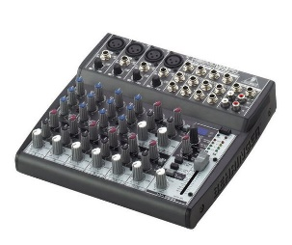 | Аналоговый микшер Behringer XENYX 1202FX | 1 | 12 канальный аналоговый микшер

Видео оборудование Возможно использование только в здании Конгресс-центра
 | Название | Кол-во | Описание
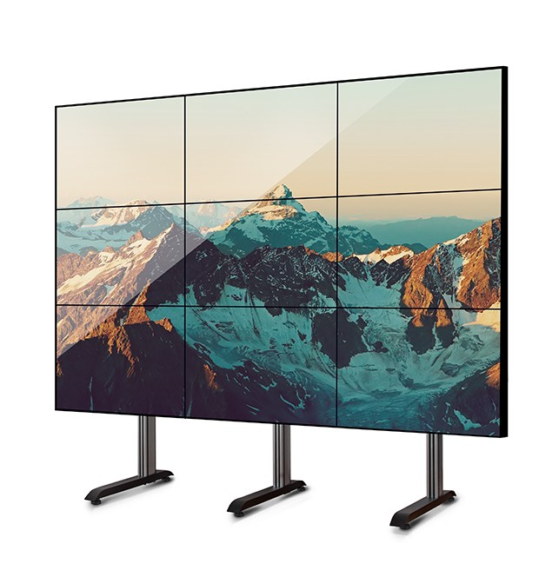 | Видеостена из 9и ТВ-панелей | 1 | Располагается в зале Сосновый бор. Не демонтируется и не выносится из данного зала(!). Рекомендуется использование в качестве дублирующего устройства. 3x3 из панелей 49 дюймов
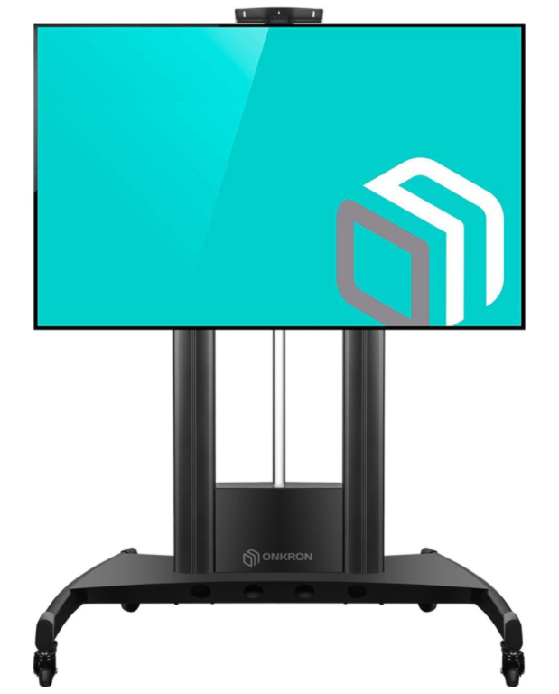 | ТВ-плазма на стойке | 4 | Мобильная ТВ стойка с экраном 54дюйма

